Simpel
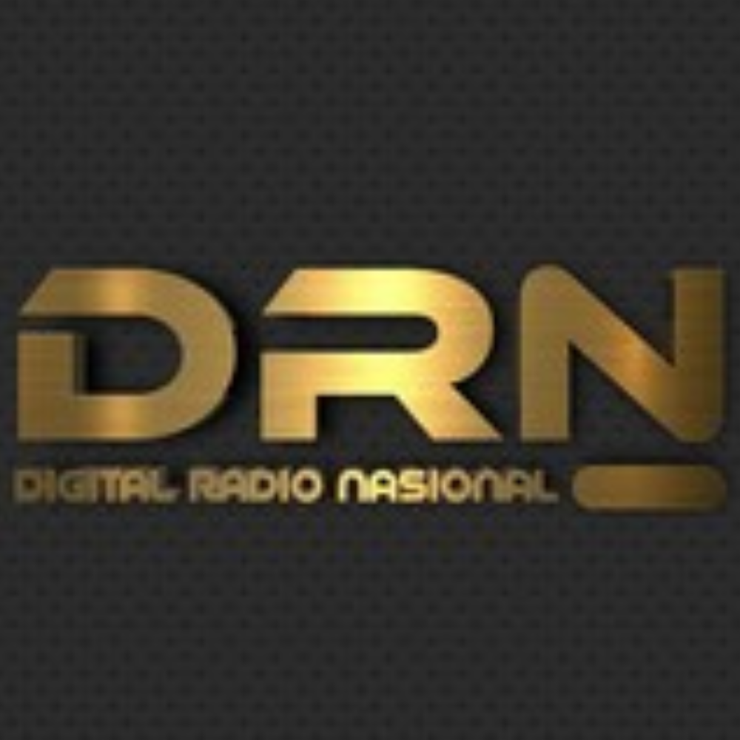 |  |  | PERCOBAAN
 |  |  | Freq / Server: PERCOBAAN
 |  |  | Tanggal: 22-06-26
 |  |  | Logsheeter: ADMIN
 |  |  | NCS: YB8BV
 |  |  | KEAR: -

NO | CALL SIGN | NO | CALL SIGN | NO | CALL SIGN | NO | CALL SIGN | NO | CALL SIGN | NO | CALL SIGN
1 | YB8BV | 16 |  | 31 |  | 46 |  | 61 |  | 76
2 | YD8GZA | 17 |  | 32 |  | 47 |  | 62 |  | 77
3 | YD8FAC | 18 |  | 33 |  | 48 |  | 63 |  | 78
4 | YC8DEI | 19 |  | 34 |  | 49 |  | 64 |  | 79
5 | YF8RRV | 20 |  | 35 |  | 50 |  | 65 |  | 80
6 | YC8BGQ | 21 |  | 36 |  | 51 |  | 66 |  | 81
7 | YC8BGQ | 22 |  | 37 |  | 52 |  | 67 |  | 82
8 | YD8BGT | 23 |  | 38 |  | 53 |  | 68 |  | 83
9 | YD8BHI | 24 |  | 39 |  | 54 |  | 69 |  | 84
10 |  | 25 |  | 40 |  | 55 |  | 70 |  | 85
11 |  | 26 |  | 41 |  | 56 |  | 71 |  | 86
12 |  | 27 |  | 42 |  | 57 |  | 72 |  | 87
13 |  | 28 |  | 43 |  | 58 |  | 73 |  | 88
14 |  | 29 |  | 44 |  | 59 |  | 74 |  | 89
15 |  | 30 |  | 45 |  | 60 |  | 75 |  | 90

TERIMA KASIH ATAS PARTISIPASI REKAN-REKAN SEMUA. MOHON MAAF JIKA ADA KESALAHAN DALAM PENULISAN CALLSIGN NYA. SAMPAI JUMPA PADA NET BERIKUTNYA.

